Sheet1
스위치

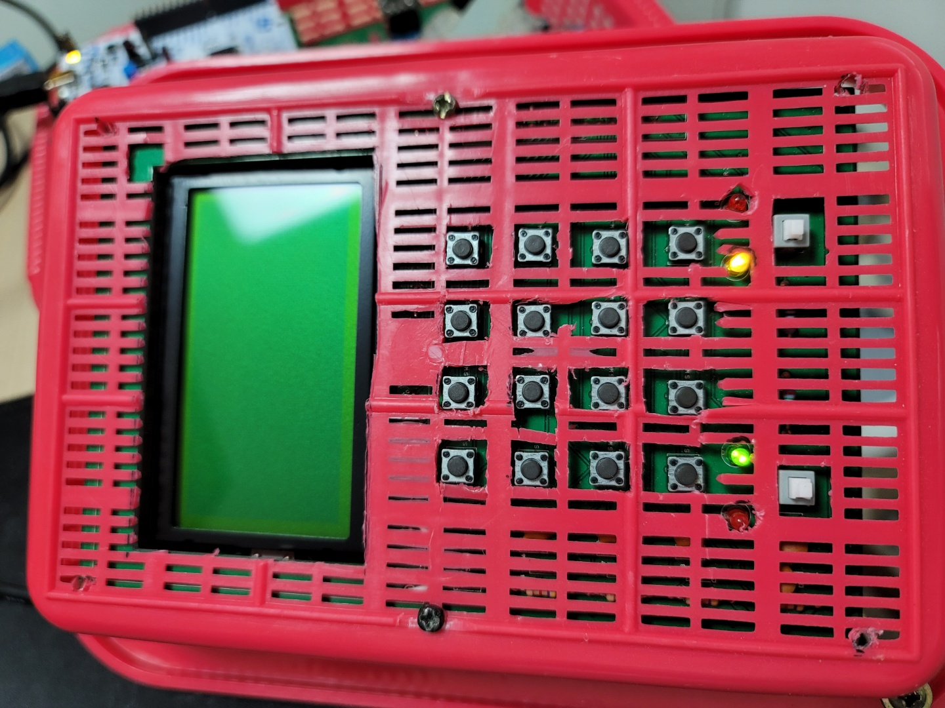

접촉불량

접촉불량

LED 점등 안됨

어따쓰는거지?

포트

PA0 | - | PB0 | LCD_A0 (D/I) | PC0 | key in1
PA1 | - | PB1 | LCD_E | PC1 | key in2
PA2 | 사용 불가(MAX485_TX) | PB2 | LCD_D0 | PC2 | key in3
PA3 | 사용 불가(MX485_RX) | PB3 | LCD_D1 | PC3 | key in4
PA4 | MAX485_DR | PB4 | LCD_D2 | PC4 | key out1
PA5 | - | PB5 | LCD_D3 | PC5 | key out2
PA6 | - | PB6 | LCD_D4 | PC6 | key out3
PA7 | - | PB7 | LCD_D5 | PC7 | key out4
PA8 | - | PB8 | LCD_D6 | PC8 | RF_CE(센서쪽 출력안됨)
PA9 | WIFI TXD | PB9 | LCD_D7 | PC9 | RF_CSN(센서쪽 출력안됨)
PA10 | WIFI RXD | PB10 | I2C_SCL(EEPROM 연결안됨) | PC10 | RF_SCLK(센서쪽 출력안됨)
PA11 | - | PB11 | I2C_SDA(EEPROM 연결안됨) | PC11 | RF_MISO(센서쪽 출력안됨)
PA12 | - | PB12 | LCD_CS1 | PC12 | RF_MOSI(센서쪽 출력안됨)
PA13 | 사용불가 | PB13 | LCD_CS2 | PC13 | COM1(어디에 쓰는건지?)
PA14 | 사용불가(EEPROM_이동 필요) | PB14 | LED_BACK_LIGHT(작동안함) | PC14 | -
PA15 | On/OFF 연결 안되어있음 | PB15 | check LED(작동안함) | PC15 | -

